Mapa de empatía
Atributos de calidad | Actores
 | Equipo técnico |  | Usuarios finales
 | Arquitecto | Equipo de desarrollo | Administrador | Docente | Representante Educación Permanente | Coordinador | Monitor
Seguridad | 4 | 6 | 6 | 7 | 7 | 10 | 5
Rendimiento | 9 | 9 | 10 | 9 | 9 | 11 | 11
Usabilidad | 10 | 4 | 9 | 11 | 11 | 5 | 10
Accesibilidad | 1 | 1 | 1 | 3 | 3 | 2 | 4
Disponibilidad | 11 | 5 | 8 | 10 | 10 | 7 | 8
Escalabilidad | 8 | 7 | 7 | 2 | 2 | 6 | 2
Interoperabilidad | 5 | 8 | 3 | 1 | 1 | 3 | 1
Internacionalizacion | 2 | 2 | 2 | 4 | 5 | 1 | 3
Capacidad para ser soportado | 3 | 11 | 5 | 8 | 8 | 9 | 7
Capacidad para ser administrado | 7 | 10 | 11 | 5 | 4 | 8 | 6
Fiabilidad | 6 | 3 | 4 | 6 | 6 | 4 | 9
Mapa de Empatía General
Mapa de Empatía Usuario Final
 | 66 | 66 | 66 | 66 | 66 | 66 | 66

Ponderación final
Ponderacion Final
 | Arquitecto | Equipo de desarrollo
Seguridad |  |  |  | 0.00% |  |  |  |  |  |  | 0.00%
Rendimiento |  |  |  | 7.58% |  |  |  |  |  |  | 10.61%
Usabilidad |  |  |  | 13.64% |  |  |  |  |  |  | 15.15%
Accesibilidad |  |  |  | 10.61% |  |  |  |  |  |  | 13.94%
Disponibilidad |  |  |  | 1.52% |  |  |  |  |  |  | 3.94%
Escalabilidad |  |  |  | 12.12% |  |  |  |  |  |  | 13.03%
Interoperabilidad |  |  |  | 11.36% |  |  |  |  |  |  | 5.76%
Internacionalizacion |  |  |  | 9.85% |  |  |  |  |  |  | 2.73%
Capacidad para ser soportado |  |  |  | 3.03% |  |  |  |  |  |  | 4.24%
Capacidad para ser administrado |  |  |  | 10.61% |  |  |  |  |  |  | 11.21%
Fiabilidad |  |  |  | 12.88% |  |  |  |  |  |  | 10.61%
 |  |  |  | 6.82% |  |  |  |  |  |  | 8.79%
Atributo calidad | Equipo Técnico | Usuario Finales
Seguridad | 7.58% | 10.61%
Rendimiento | 13.64% | 15%
Usabilidad | 10.61% | 14%
Accesibilidad | 1.52% | 4%
Disponibilidad | 12.12% | 13%
Escalabilidad | 11.36% | 6%
Interoperabilidad | 9.85% | 3%
Internacionalizacion | 3.03% | 4%
Capacidad para ser soportado | 10.61% | 11%
Capacidad para ser administrado | 12.88% | 11%
Fiabilidad | 6.82% | 9%
 | 100% | 100%

CAR-EXP-0007
Identificador | ESC-CAL-CAR-EXP-0007-01 | Imagen de Referencia
Característica | CAR-EXP-0007
Taxonomía | Ayudas al usuario
Atributo calidad | Experiencia de ususario
Tipo escenario | Exitoso
¿Escenario cumplido? | NO
Descripción | Asegura que un usuario después de haber iniciado sesión dentro de la aplicación, y a que además el sistema esté oprando de forma normal, pueda utilizar una barra de búsqueda que le facilite encontrar elementos de interes.
Origen del estímulo | Cualquier usuario final
Estímulo | Presionar la barra de busqueda de la aplicación.
Artefacto | Sistema
Ambiente | Operación normal
Respuesta | El usuario puede utilizar una barra de búsqueda y encontrar elementos de interes.
Medida de la respuesta | Luego de ingresar a la aplicación el usuario utiliza una barra de búsqueda y encuentra una sala de informatica que estaba consultando.

Identificador | ESC-CAL-CAR-EXP-0007-02 | Imagen de Referencia
Característica | CAR-EXP-0007
Taxonomía | Ayudas de usuario
Atributo calidad | Experiencia de usuario
Tipo escenario | Exitoso
¿Escenario cumplido? | NO
Descripción | Asegura que la aplicación destaca los botones de acciones importantes.
Origen del estímulo | Cualquier usuario final
Estímulo | Ingresar a la aplicación y mostrar destacados los botones de acciones importantes
Artefacto | Sistema
Ambiente | Operación normal
Respuesta | El usuario puede reconocer los botones de acciones importantes de la aplicación.
Medida de la respuesta | Luego de que el usuario ingresa a la aplicación exitosamente, el sistema muestra destacados los botones de acciones importantes.

Identificador | ESC-CAL-CAR-EXP-0007-03 | Imagen de Referencia
Característica | CAR-EXP-0007 | 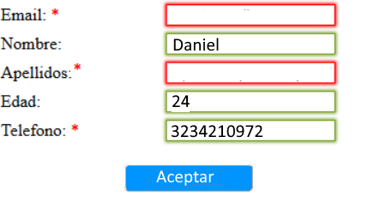
Taxonomía | Alertas
Atributo calidad | Experiencia de usuario
Tipo escenario | Exitoso
¿Escenario cumplido? | NO
Descripción | Asegura que cada vez que un usuario no complete la información de datos obligatorios, y que además el sistema esté operando de manera normal, el sistema le indica en un recuadro rojo el dato que tiene que llenar.
Origen del estímulo | Cualquier usuario final
Estímulo | No completar los datos obligatorios a la hora de realizar una reserva.
Artefacto | Sistema
Ambiente | Operación normal
Respuesta | El sistema indica visualmente el campo que un usuario no ha llenado.
Medida de la respuesta | Luego de ingresar a realizar una reserva y que el usuario no complete un dato obligatorio para una reserva, el sistema indica en un recuadro rojo el dato obligatorio que debe llenar al usuario.

Identificador | ESC-CAL-CAR-EXP-0007-04 | Imagen de Referencia
Característica | CAR-EXP-0007 | 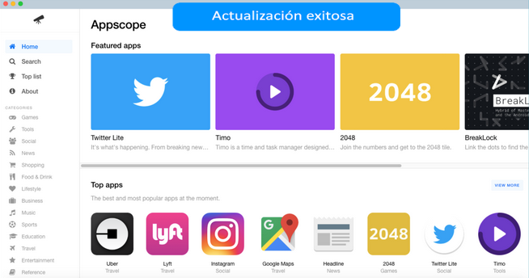
Taxonomía
Atributo calidad | Experiencia de usuario
Tipo escenario | Exitoso
¿Escenario cumplido? | NO
Descripción | Asegura que un usuario cuando realice una operación exitosa (Reserva, actualización de datos...), y que además el sitema se encuentre en operación normal, reciba un mensaje por medio de la aplicación notificaondole el exito de la transacción.
Origen del estímulo | Cualquier usuario final
Estímulo | Realizar una operación exitosa dentro de la aplicación.
Artefacto | Sistema
Ambiente | Operación normal
Respuesta | El sistema muestra un mensaje notificando una acción exitosa
Medida de la respuesta | Luego de que un usuario realice una operación exitosamente(Reserva, actualización de datos...), el sistema despliega un mensaje por medio de la aplicación notificando el exito de la operación.

Identificador | ESC-CAL-CAR-EXP-0007-05 | Imagen de Referencia
Característica | CAR-EXP-0007
Taxonomía
Atributo calidad | Experiencia de usuario
Tipo escenario | Exitoso
¿Escenario cumplido? | NO
Descripción | Asegura que cada vez que un usuario situe el cursor sobre botones o palabras de interacción, y que además el sistema se encuentre funcionando de forma normal, estos se iluminen o cambien de color
Origen del estímulo | Calquier usuario final
Estímulo | Ubicar el cursor sobre un boton o palabra de interacción
Artefacto | Sistema
Ambiente | Operación normal
Respuesta | El sistema ilumina o cambia de color un boton o palabra interactiva cuándo el cursor está sobre estos.
Medida de la respuesta | Luego de que el usuario sitúe el cursor sobre un boton o palabra interactiva, el sistema ilumina o cambia de color del boton o palabra interactiva

